Hello World
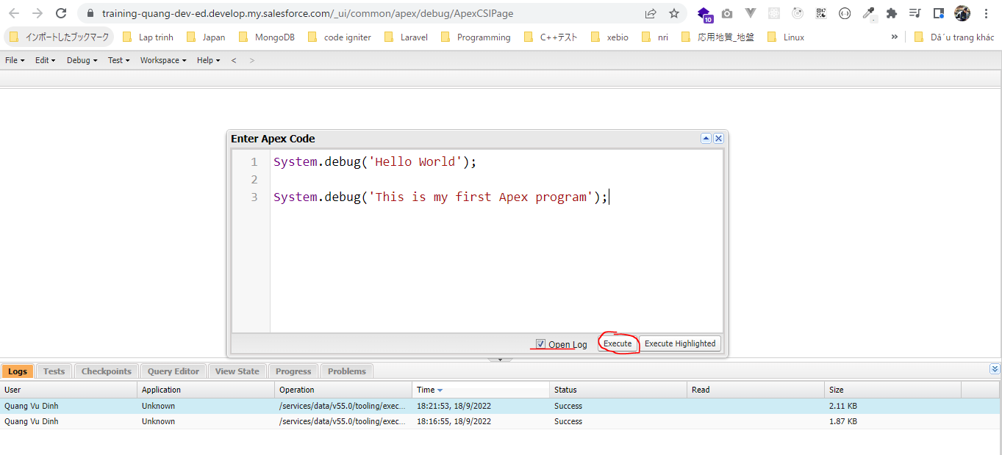
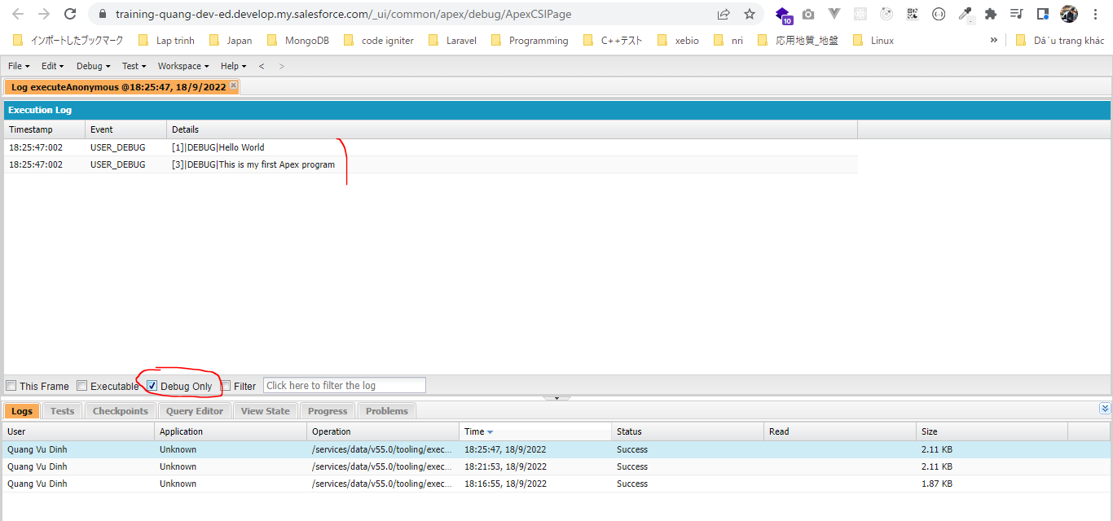
構成
 | salesforce
 |  | 2.Apex-Fundamentals
 |  |  | 1.hello-world.txt | → | new

salesforce\2.Apex-Fundamentals\1.hello-world.txt
 | System.debug('Hello World');

 | System.debug('This is my first Apex program');

 | Mở Developer Console trên tab mới
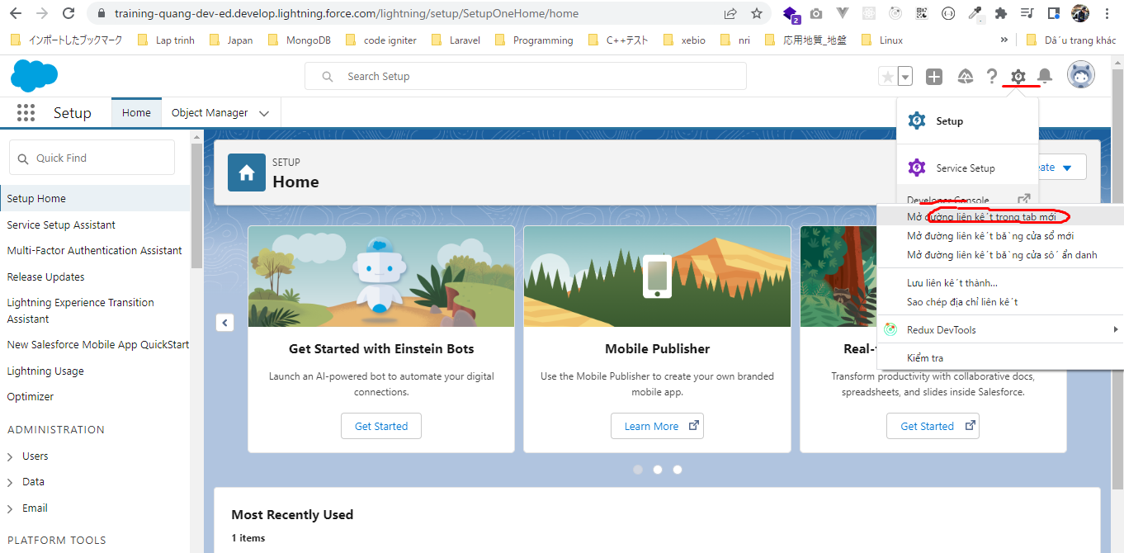

 | anonymous code để test apex code
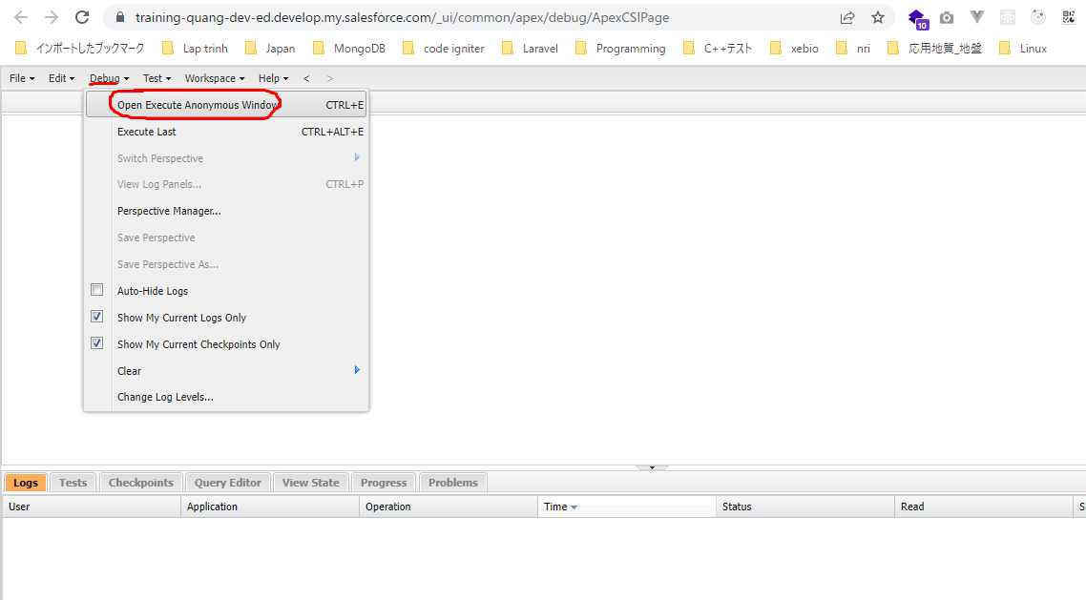

 | Một window mới được mở ra và mình có thể code apex code ở đây mà ko cần tạo Apex Class hay Apex Trigger mới
 | Để thực thi thì nhấn vào Execute
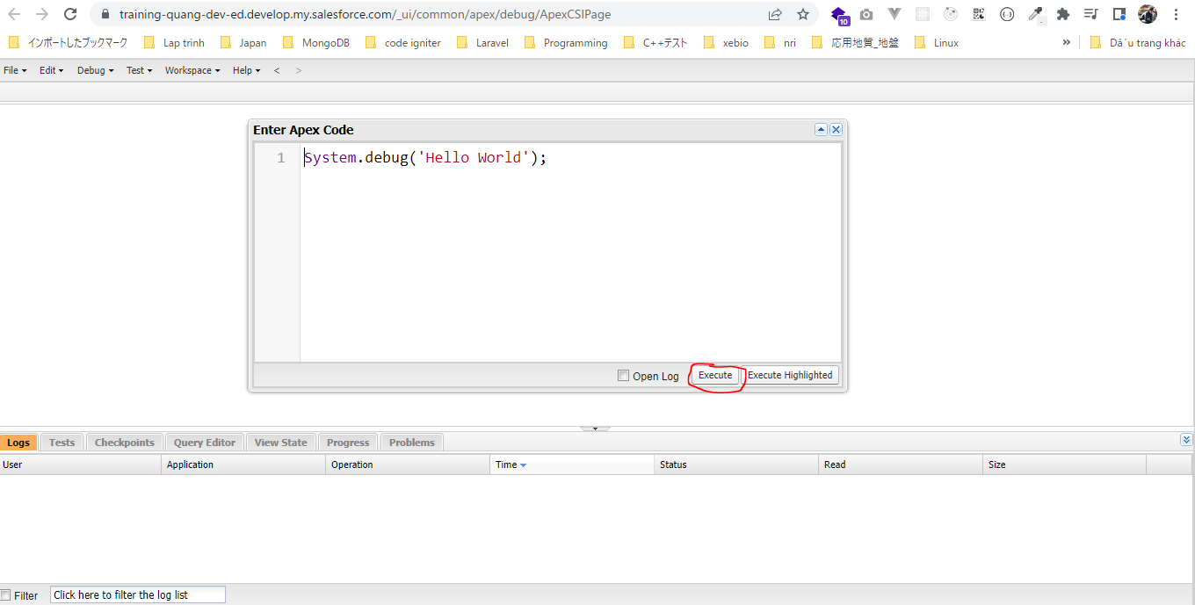

 | Sau khi thực thi xong mình ko xem được output giống như các ngôn ngữ lập trình khác, do đó để xem output thì mình cần mở log. Cứ mỗi execute sẽ có 1 log được sinh ra
 | Douple click để xem log
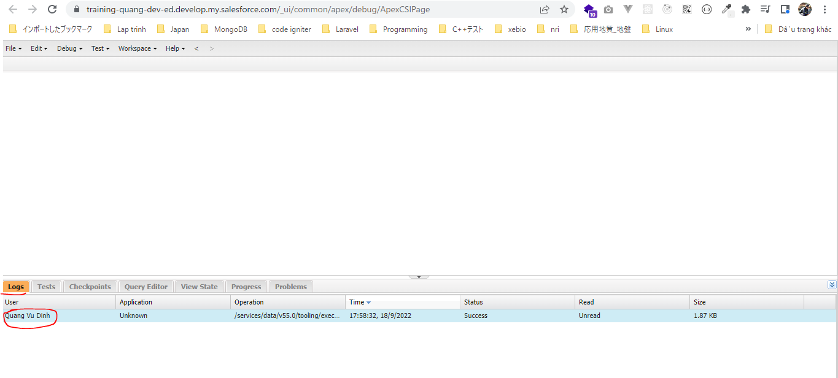

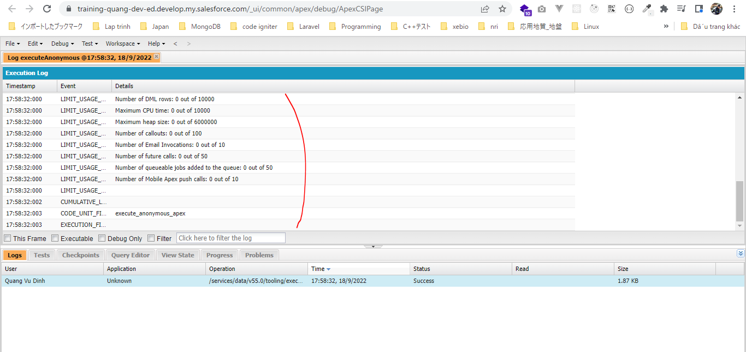

 | Mỗi log có nhiều dòng được sinh ra, để xem output mình chọn Debug Only option
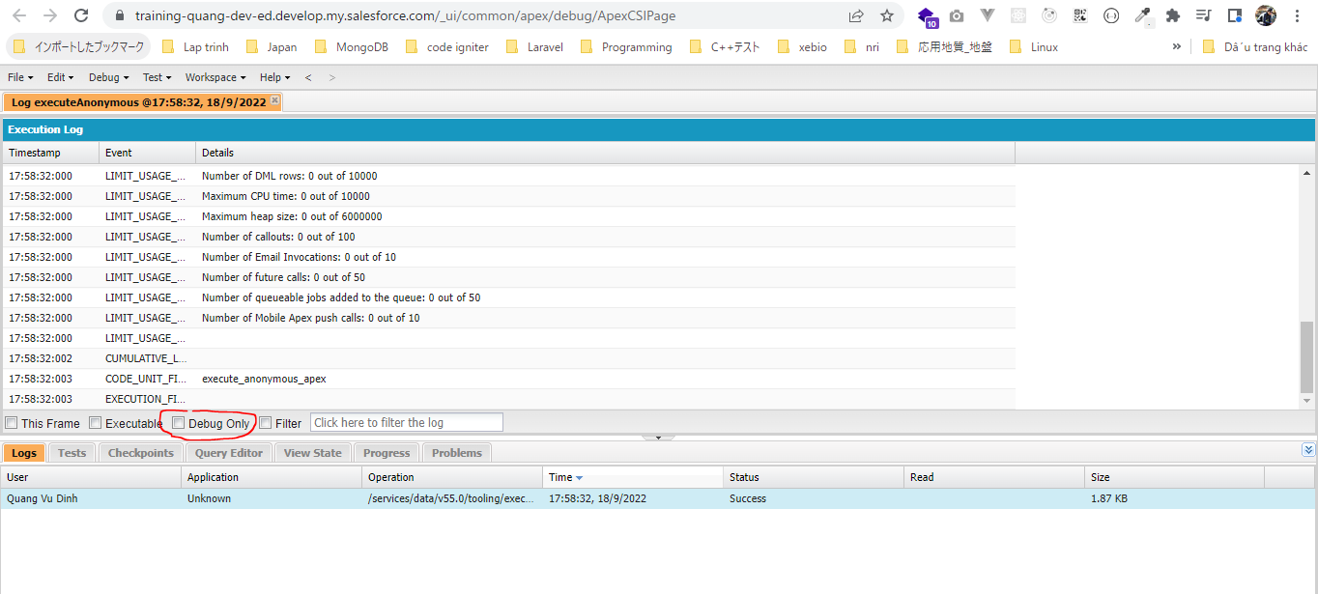

 | Click để xem
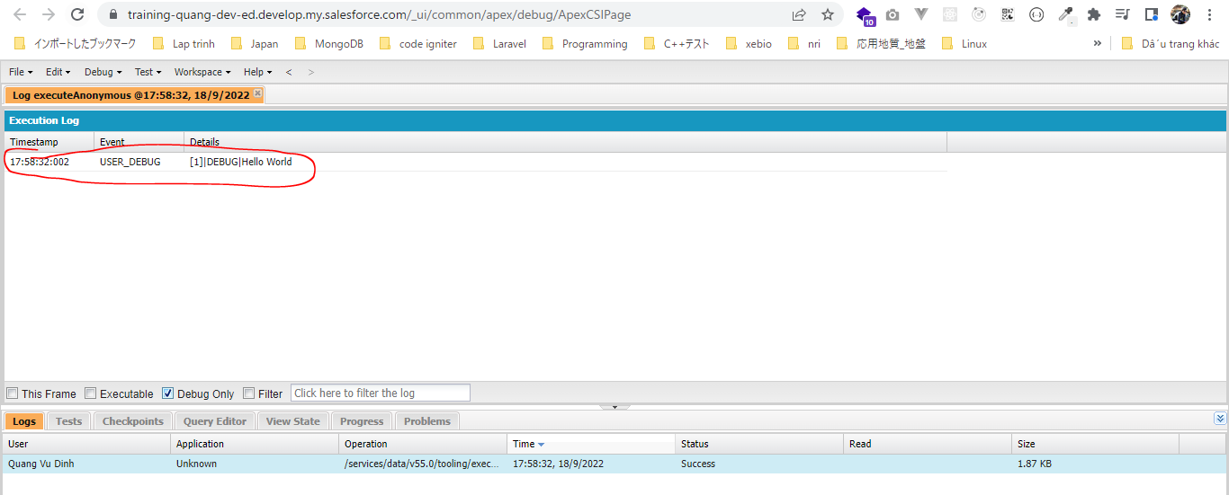

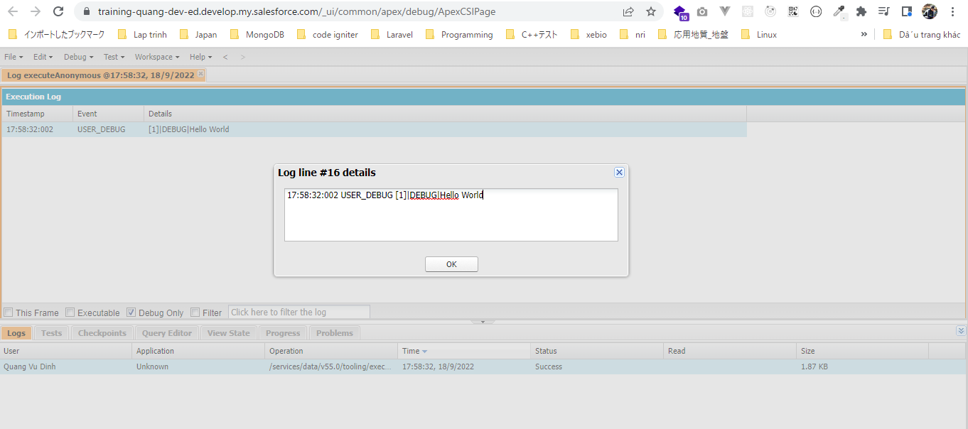

 | Khi có nhiều debug

Primitive Data Types
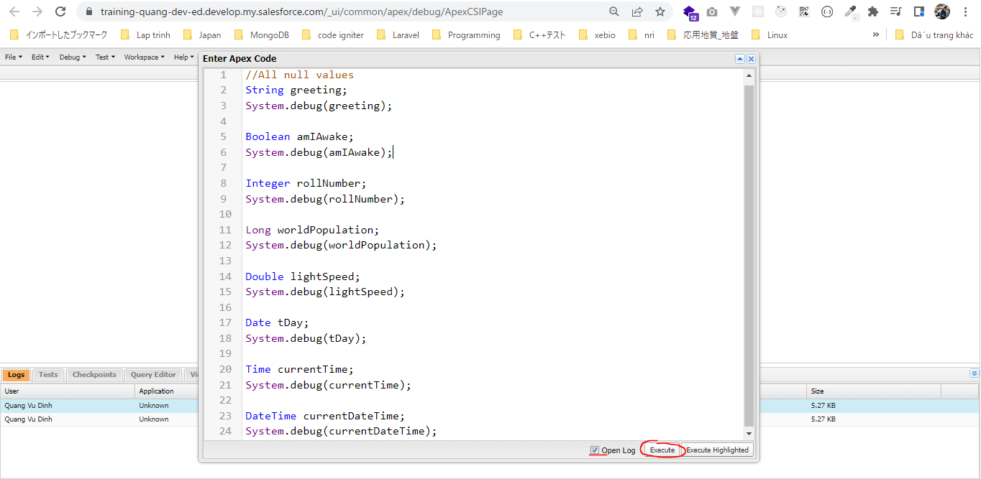
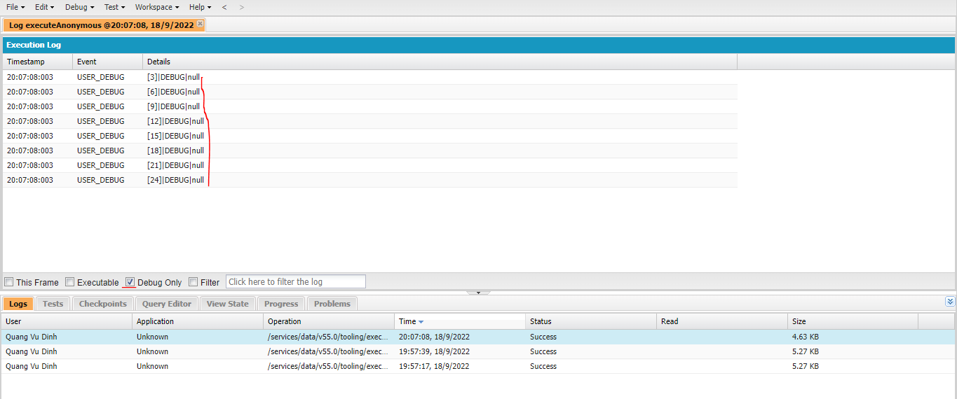
 | Khi các tham số chưa được set giá trị thì giá trị mặc định của nó là null, lúc này chưa chiếm dung lượng của bộ nhớ

構成
 | salesforce
 |  | 2.Apex-Fundamentals
 |  |  | 1.hello-world.txt
 |  |  | 2.primitive-data-types.txt | → | new

salesforce\2.Apex-Fundamentals\2.primitive-data-types.txt
① | String greeting = 'Hello World';
 | System.debug(greeting);

 | Boolean amIAwake = true;
 | System.debug(amIAwake);

 | Integer rollNumber = 11008890;
 | System.debug(rollNumber);

 | Long worldPopulation = 7000000000L; |  |  |  |  | → | Thêm L ở sau Apex sẽ ko bị confuse giá trị này là Integer hay Long
 | System.debug(worldPopulation);

 | Double lightSpeed = 93000000/186000;
 | System.debug(lightSpeed);

 | Date tDay = Date.newInstance(2020, 5, 18);
 | System.debug(tDay);

 | Time currentTime = Time.newInstance(3, 25, 0, 1); |  |  |  |  | → | Giá trị agrument cuối là đơn vị mili giây
 | System.debug(currentTime);

 | DateTime currentDateTime = DateTime.newInstance(2020, 5, 18, 3, 25, 0);
 | System.debug(currentDateTime);

② | //All null values
 | String greeting;
 | System.debug(greeting);

 | Boolean amIAwake;
 | System.debug(amIAwake);

 | Integer rollNumber;
 | System.debug(rollNumber);

 | Long worldPopulation;
 | System.debug(worldPopulation);

 | Double lightSpeed;
 | System.debug(lightSpeed);

 | Date tDay;
 | System.debug(tDay);

 | Time currentTime;
 | System.debug(currentTime);

 | DateTime currentDateTime;
 | System.debug(currentDateTime);

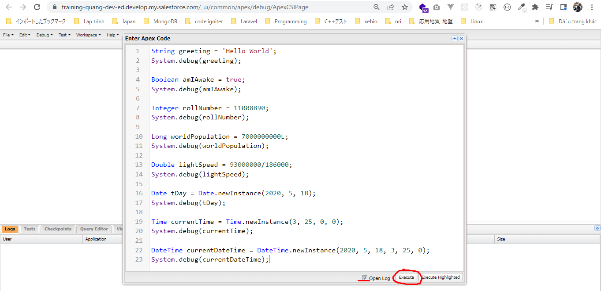
①

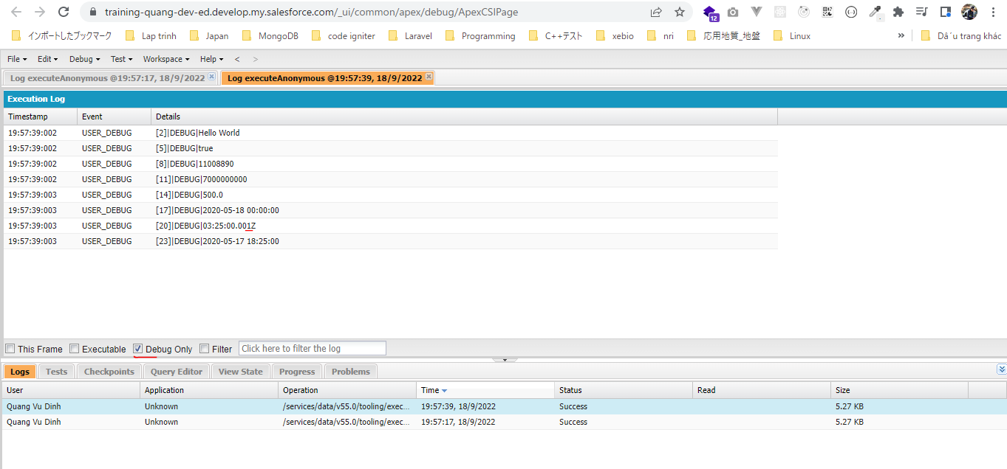

② | Khi các tham số chưa được set giá trị thì giá trị mặc định của nó là null, lúc này chưa chiếm dung lượng của bộ nhớ

String Class Methods
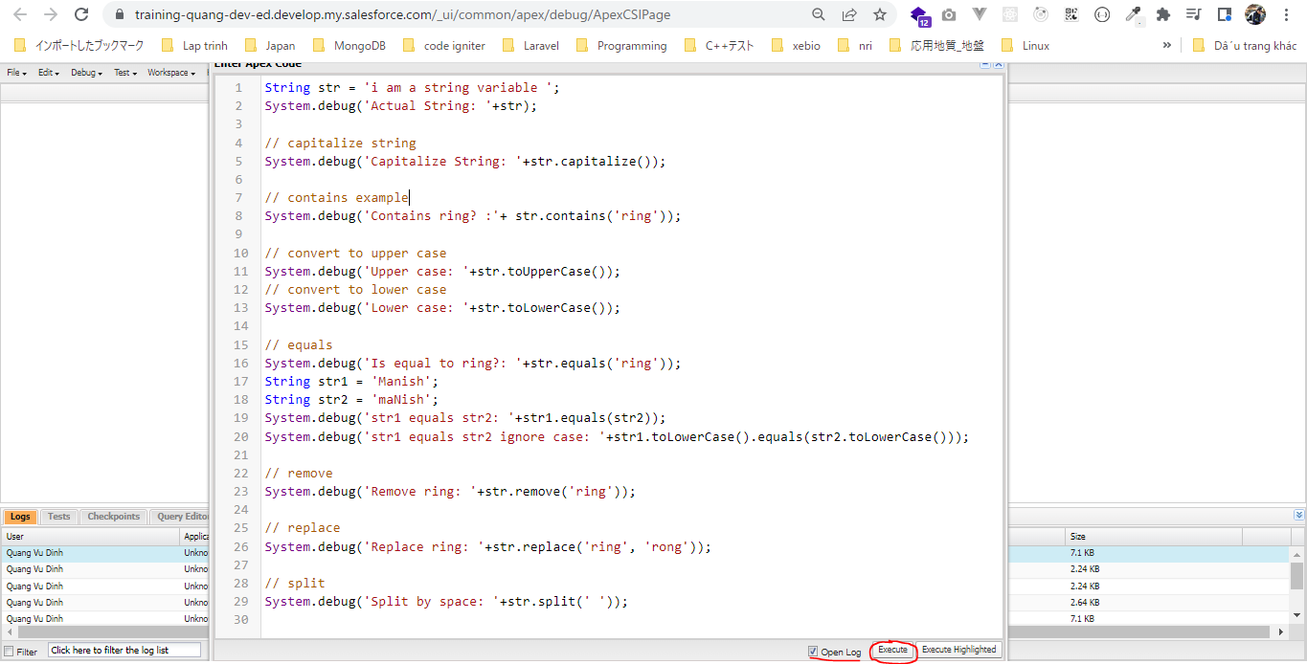
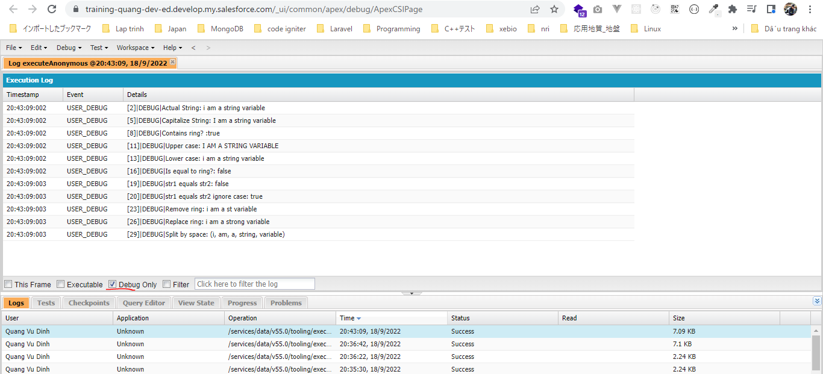
 | https://developer.salesforce.com/docs/atlas.en-us.apexref.meta/apexref/apex_methods_system_string.htm
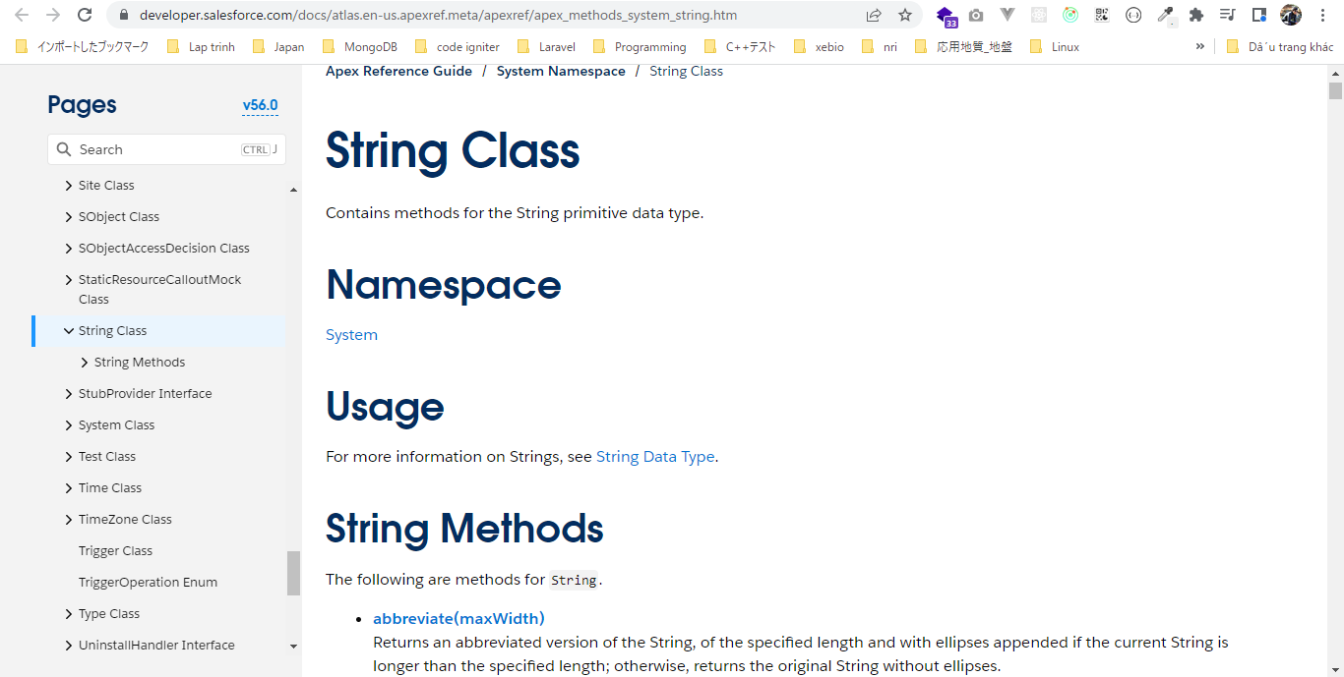

構成
 | salesforce
 |  | 2.Apex-Fundamentals
 |  |  | 1.hello-world.txt
 |  |  | 2.primitive-data-types.txt
 |  |  | 3.string-class-methods.txt | → | new

salesforce\2.Apex-Fundamentals\3.string-class-methods.txt
 | String str = 'i am a string variable ';
 | System.debug('Actual String: '+str);

 | // capitalize string
 | System.debug('Capitalize String: '+str.capitalize()); |  |  |  |  | → | Chuyển ký tự đầu tiên của chuỗi sang chữ hoa
 |  |  |  |  |  |  | I am a string variable
 | // contains example
 | System.debug('Contains ring? :'+ str.contains('ring'));

 | // convert to upper case
 | System.debug('Upper case: '+str.toUpperCase());
 | // convert to lower case
 | System.debug('Lower case: '+str.toLowerCase());

 | // equals
 | System.debug('Is equal to ring?: '+str.equals('ring'));
 | String str1 = 'Manish';
 | String str2 = 'maNish';
 | System.debug('str1 equals str2: '+str1.equals(str2));
 | System.debug('str1 equals str2 ignore case: '+str1.toLowerCase().equals(str2.toLowerCase()));

 | // remove
 | System.debug('Remove ring: '+str.remove('ring'));

 | // replace
 | System.debug('Replace ring: '+str.replace('ring', 'rong'));

 | // split
 | System.debug('Split by space: '+str.split(' ')); |  |  |  |  |  | Kết quả thu được là 1 list

Escape Character
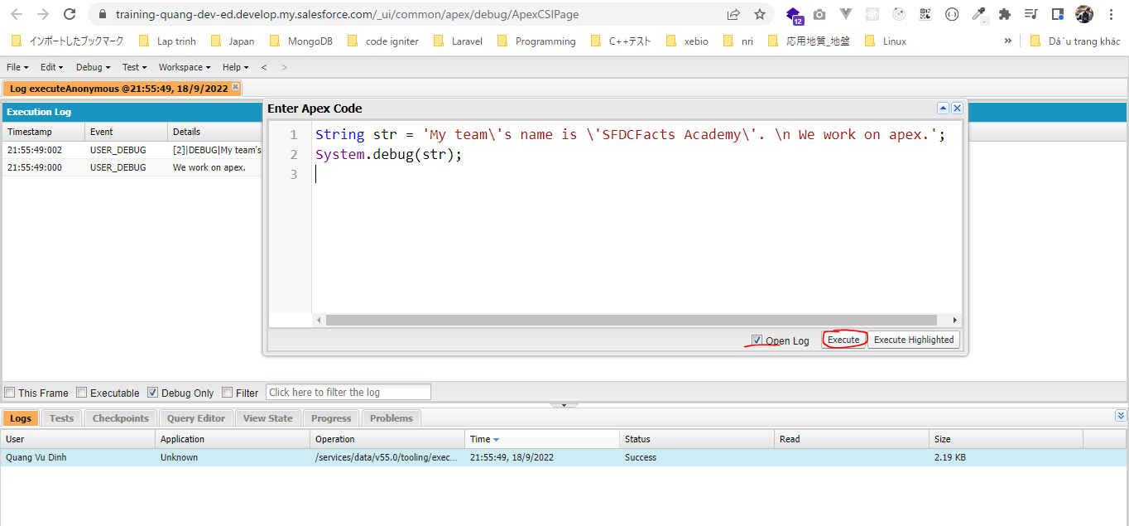
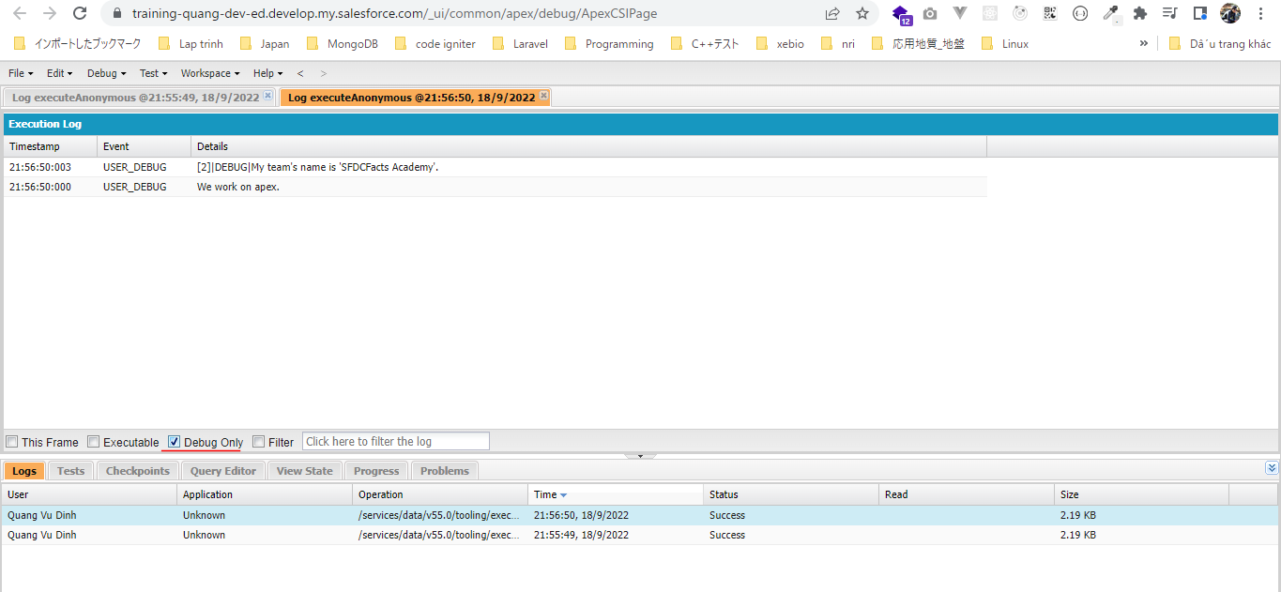
構成
 | salesforce
 |  | 2.Apex-Fundamentals
 |  |  | 1.hello-world.txt
 |  |  | 2.primitive-data-types.txt
 |  |  | 3.string-class-methods.txt
 |  |  | 4.string-escape-character.txt | → | new

salesforce\2.Apex-Fundamentals\4.string-escape-character.txt
 | String str = 'My team\'s name is \'SFDCFacts Academy\'. \n We work on apex.';
 | System.debug(str);

Adding Comments
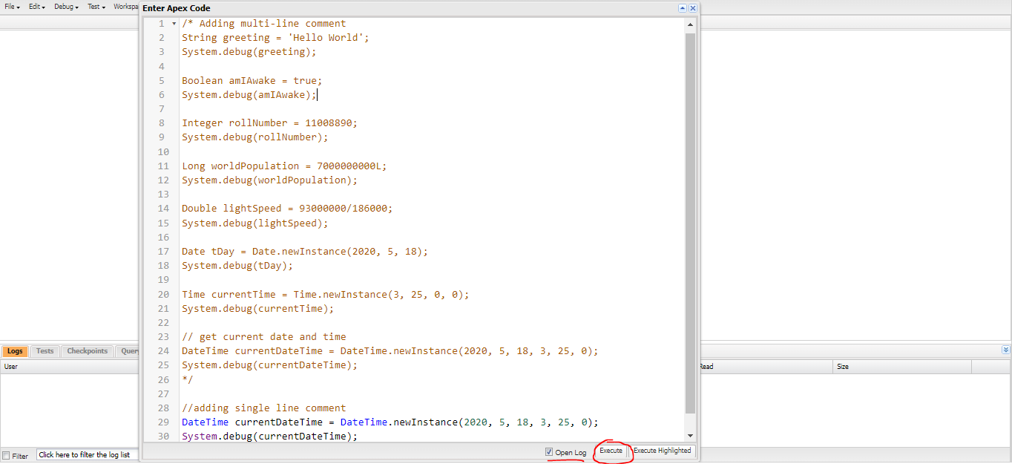
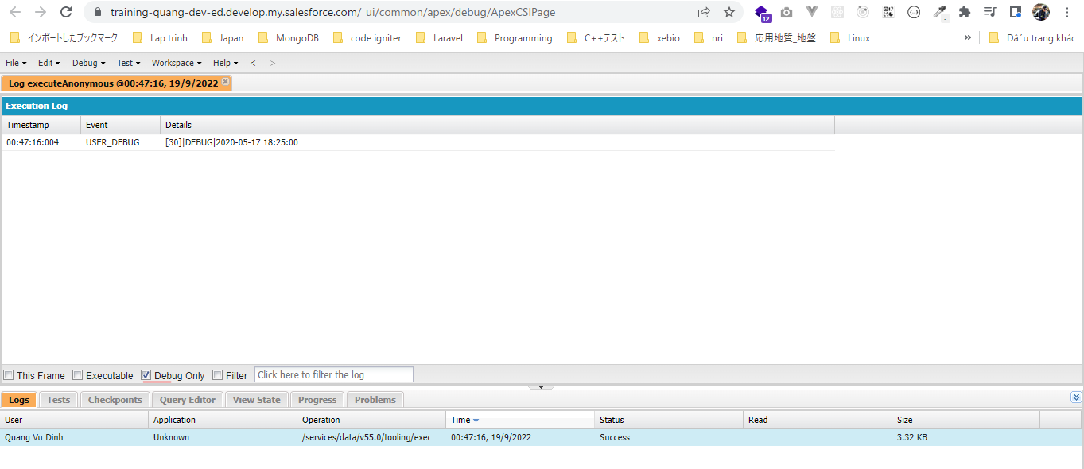
 | Comment 1 dòng: //
 | Comment nhiều dòng: /* */

構成
 | salesforce
 |  | 2.Apex-Fundamentals
 |  |  | 1.hello-world.txt
 |  |  | 2.primitive-data-types.txt
 |  |  | 3.string-class-methods.txt
 |  |  | 4.string-escape-character.txt
 |  |  | 5.adding-comments.txt | → | new

salesforce\2.Apex-Fundamentals\5.adding-comments.txt
 | /* Adding multi-line comment
 | String greeting = 'Hello World';
 | System.debug(greeting);

 | Boolean amIAwake = true;
 | System.debug(amIAwake);

 | Integer rollNumber = 11008890;
 | System.debug(rollNumber);

 | Long worldPopulation = 7000000000L;
 | System.debug(worldPopulation);

 | Double lightSpeed = 93000000/186000;
 | System.debug(lightSpeed);

 | Date tDay = Date.newInstance(2020, 5, 18);
 | System.debug(tDay);

 | Time currentTime = Time.newInstance(3, 25, 0, 0);
 | System.debug(currentTime);

 | // get current date and time
 | DateTime currentDateTime = DateTime.newInstance(2020, 5, 18, 3, 25, 0);
 | System.debug(currentDateTime);
 | */

 | //adding single line comment
 | DateTime currentDateTime = DateTime.newInstance(2020, 5, 18, 3, 25, 0);
 | System.debug(currentDateTime);

List Collections Datatype
 | List dùng để lưu các item có cùng kiểu dữ liệu
 | Các index của List có giá trị lần lượt từ giá trị 0, 1, 2…

 | https://developer.salesforce.com/docs/atlas.en-us.apexref.meta/apexref/apex_methods_system_list.htm
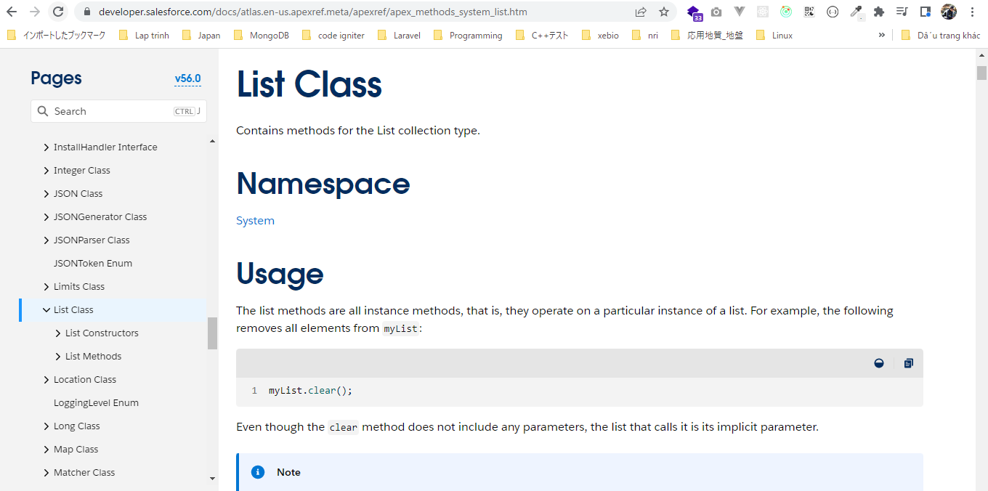

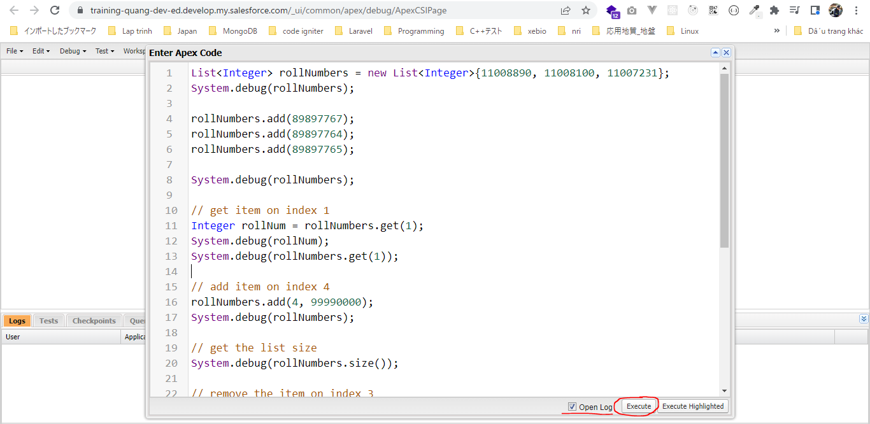

構成
 | salesforce
 |  | 2.Apex-Fundamentals
 |  |  | 1.hello-world.txt
 |  |  | 2.primitive-data-types.txt
 |  |  | 3.string-class-methods.txt
 |  |  | 4.string-escape-character.txt
 |  |  | 5.adding-comments.txt
 |  |  | 6.list-collection-datatype.txt | → | new

salesforce\2.Apex-Fundamentals\6.list-collection-datatype.txt
 | List<Integer> rollNumbers = new List<Integer>{11008890, 11008100, 11007231};
 | System.debug(rollNumbers);

 | rollNumbers.add(89897767); |  |  |  |  | → | Thêm phần tử vào cuối List
 | rollNumbers.add(89897764);
 | rollNumbers.add(89897765);

 | System.debug(rollNumbers);

 | // get item on index 1
 | Integer rollNum = rollNumbers.get(1);
 | System.debug(rollNum);
 | System.debug(rollNumbers.get(1));

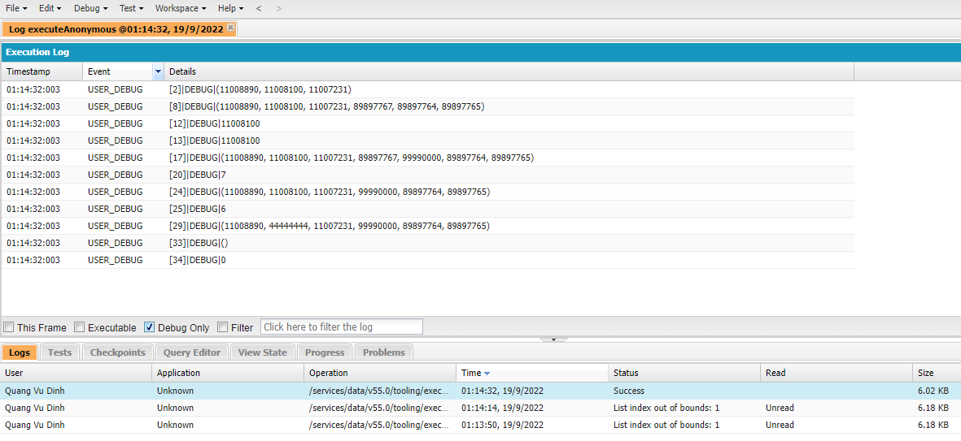
 | // add item on index 4
 | rollNumbers.add(4, 99990000); |  |  |  |  | → | Thêm phần tử vào vị trí thứ 4, khi đó các
 | System.debug(rollNumbers); |  |  |  |  |  | item từ giá trị 89897764 sẽ được dịch
 |  |  |  |  |  |  | chuyển đến vị trí tiếp theo của vị trí cũ
 | // get the list size
 | System.debug(rollNumbers.size());

 | // remove the item on index 3
 | rollNumbers.remove(3);
 | System.debug(rollNumbers);
 | System.debug(rollNumbers.size());

 | // update item on index 1
 | rollNumbers.set(1, 44444444);
 | System.debug(rollNumbers);

 | // clear the list
 | rollNumbers.clear();
 | System.debug(rollNumbers);
 | System.debug(rollNumbers.size());

 | // below line will throw an error
 | /*
 | rollNumbers.set(1, 44444444);
 | System.debug(rollNumbers);
 | */

Set Collections Datatype
 | Set dùng để lưu các item có cùng kiểu dữ liệu
 | Khác với List, Set lưu các item ko có thứ tự(Set ko dùng index nên nó được gọi là unordered)
 | Khác với List thì Set ko cho phép duplicate value

構成
 | salesforce
 |  | 2.Apex-Fundamentals
 |  |  | 1.hello-world.txt
 |  |  | 2.primitive-data-types.txt
 |  |  | 3.string-class-methods.txt
 |  |  | 4.string-escape-character.txt
 |  |  | 5.adding-comments.txt
 |  |  | 6.list-collection-datatype.txt
 |  |  | 7.set-collection-datatype.txt | → | new

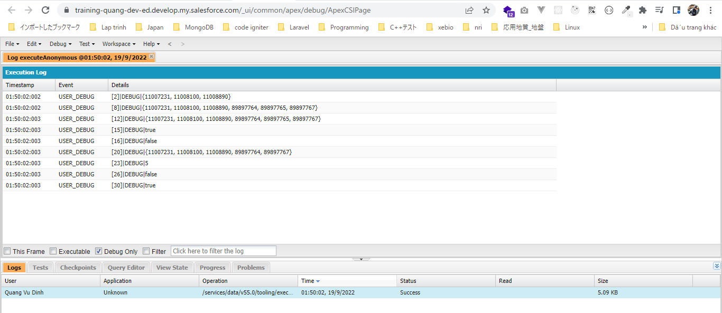
salesforce\2.Apex-Fundamentals\7.set-collection-datatype.txt
 | Set<Integer> rollNumbers = new Set<Integer>{11008890, 11008100, 11007231};
 | System.debug(rollNumbers);

 | rollNumbers.add(89897767);
 | rollNumbers.add(89897764);
 | rollNumbers.add(89897765);

 | System.debug(rollNumbers);

 | // adding duplicate values - NOT ALLOWED
 | rollNumbers.add(89897767); |  |  |  |  | → | Giá trị 89897767 đã tồn tại nên sẽ ko được thêm vào
 | System.debug(rollNumbers);

 | // check if set has an item
 | System.debug(rollNumbers.contains(89897764));
 | System.debug(rollNumbers.contains(345345));

 | // delete an item
 | rollNumbers.remove(89897765);
 | System.debug(rollNumbers);

 | // get set size
 | System.debug(rollNumbers.size()); |  |  |  |  | → | Xóa 1 item nên còn 5 item

 | // check if set is empty
 | System.debug(rollNumbers.isEmpty());

 | // remove all items
 | rollNumbers.clear();
 | System.debug(rollNumbers.isEmpty());

Map Collections Datatype
 | Cũng giống với List và Set thì Map cũng lưu các giá trị Collection nhưng Map lưu data ở dạng key và value
 | value thì có thể duplicate nhưng key thì ko thể duplicate(key đóng vai trò giống như mã số sinh viên, value đóng vai trò là name của sv)
 | Cũng giống như Set thì Map cũng ko dùng index mà Map dùng key và value

構成
 | salesforce
 |  | 2.Apex-Fundamentals
 |  |  | 1.hello-world.txt
 |  |  | 2.primitive-data-types.txt
 |  |  | 3.string-class-methods.txt
 |  |  | 4.string-escape-character.txt
 |  |  | 5.adding-comments.txt
 |  |  | 6.list-collection-datatype.txt
 |  |  | 7.set-collection-datatype.txt
 |  |  | 8.map-collection-datatype.txt | → | new

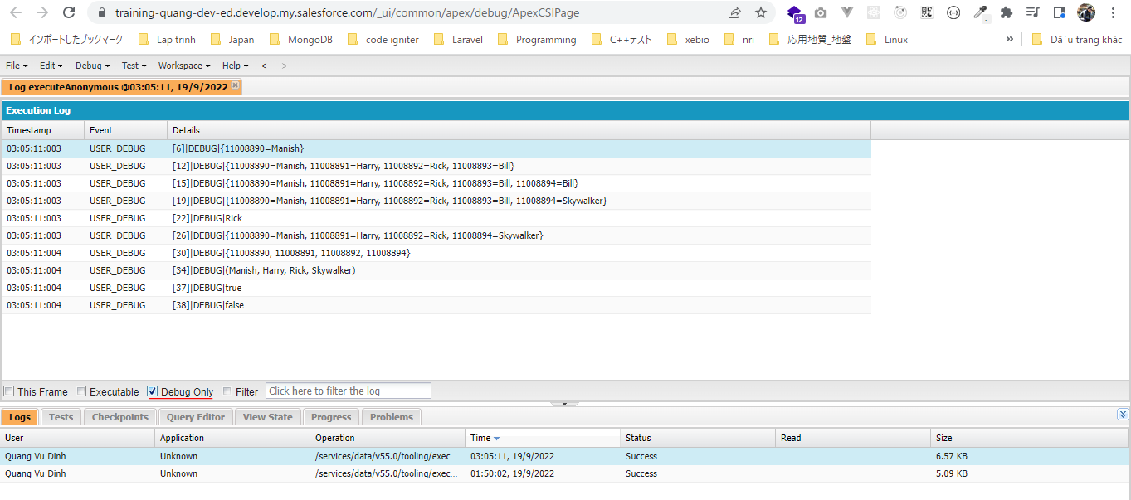
salesforce\2.Apex-Fundamentals\8.map-collection-datatype.txt
 | Map<Integer, String> class2020 = new Map<Integer, String>();

 | // add a new student/item
 | class2020.put(11008890, 'Manish');

 | System.debug(class2020);

 | class2020.put(11008891, 'Harry');
 | class2020.put(11008892, 'Rick');
 | class2020.put(11008893, 'Bill');

 | System.debug(class2020);

 | class2020.put(11008894, 'Bill');
 | System.debug(class2020);

 | //update/override value
 | class2020.put(11008894, 'Skywalker'); |  |  |  |  | → | value Bill được update thành Skywalker
 | System.debug(class2020);

 | // get a value
 | System.debug(class2020.get(11008892));

 | // remove an item from map
 | class2020.remove(11008893);
 | System.debug(class2020);

 | // get all the keys
 | Set<Integer> rollNumber = class2020.keySet(); |  |  |  |  | → | Về cấu trúc dữ liệu của keySet() trả về
 | System.debug(rollNumber); |  |  |  |  |  | cũng là kiểu Set(ko duplicate value và
 |  |  |  |  |  |  | unordered)
 | // get all the values
 | List<String> students = class2020.values(); |  |  |  |  | → | values của Map được lưu dạng List(value
 | System.debug(students); |  |  |  |  |  | có thể duplicate)

 | // check if map has the key
 | System.debug(class2020.containsKey(11008892));
 | System.debug(class2020.containsKey(11008893)); |  |  |  |  | → | Phần tử có key là 11008893 đã được xóa nên ko còn tồn tại

Challenge-VariablesAndDatatype
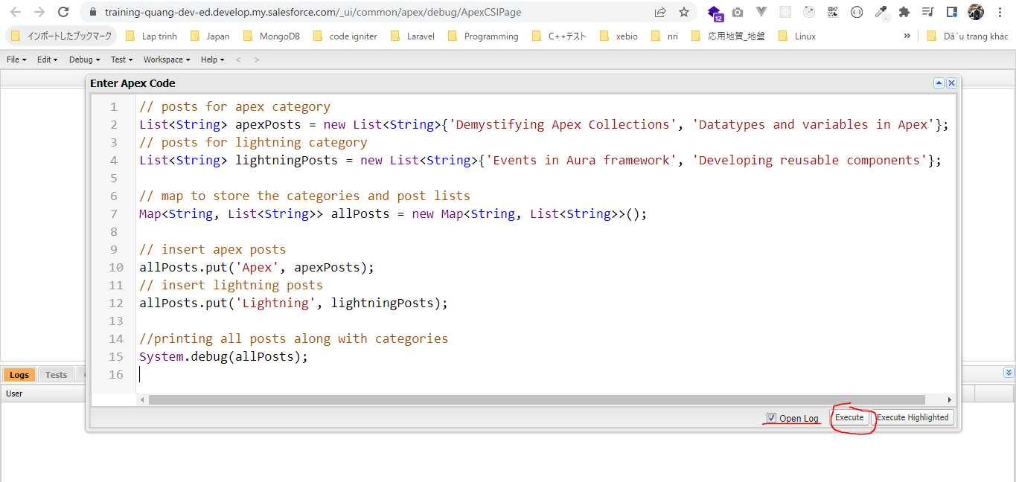
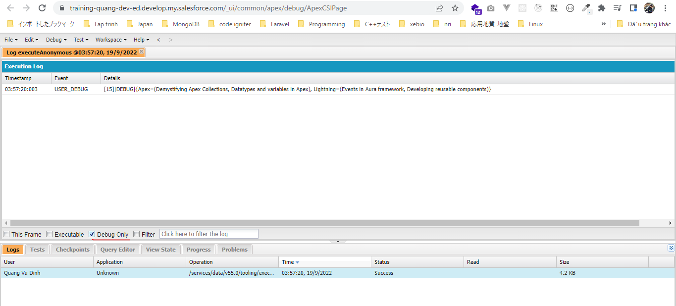
 | Challenge - Variables and Datatype

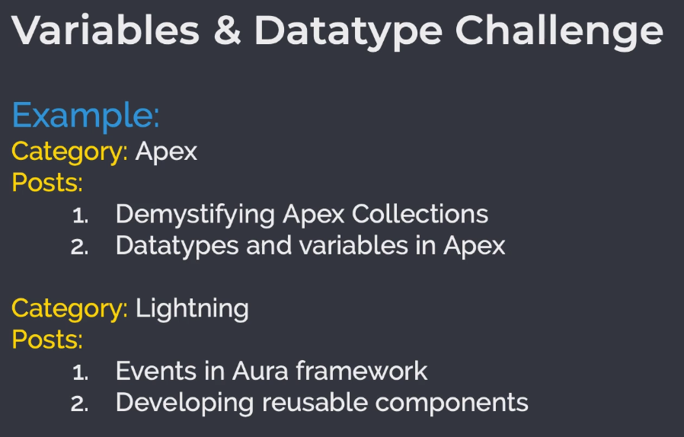



構成
 | salesforce
 |  | 2.Apex-Fundamentals
 |  |  | 1.hello-world.txt
 |  |  | 2.primitive-data-types.txt
 |  |  | 3.string-class-methods.txt
 |  |  | 4.string-escape-character.txt
 |  |  | 5.adding-comments.txt
 |  |  | 6.list-collection-datatype.txt
 |  |  | 7.set-collection-datatype.txt
 |  |  | 8.map-collection-datatype.txt
 |  |  | 9.variable-datatype-challenge-solution.txt | → | new

salesforce\2.Apex-Fundamentals\9.variable-datatype-challenge-solution.txt
 | // posts for apex category
 | List<String> apexPosts = new List<String>{'Demystifying Apex Collections', 'Datatypes and variables in Apex'};
 | // posts for lightning category
 | List<String> lightningPosts = new List<String>{'Events in Aura framework', 'Developing reusable components'};

 | // map to store the categories and post lists
 | Map<String, List<String>> allPosts = new Map<String, List<String>>();

 | // insert apex posts
 | allPosts.put('Apex', apexPosts);
 | // insert lightning posts
 | allPosts.put('Lightning', lightningPosts);

 | //printing all posts along with categories
 | System.debug(allPosts);

Constants in Apex
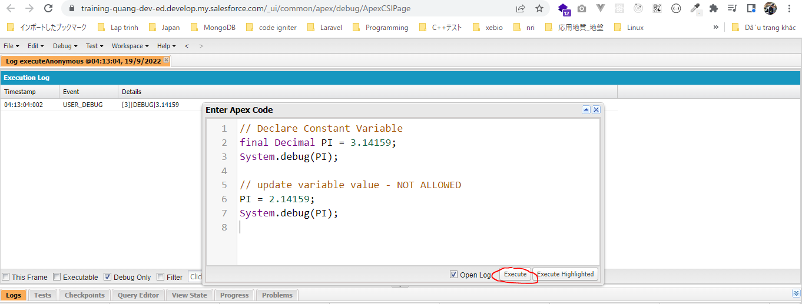
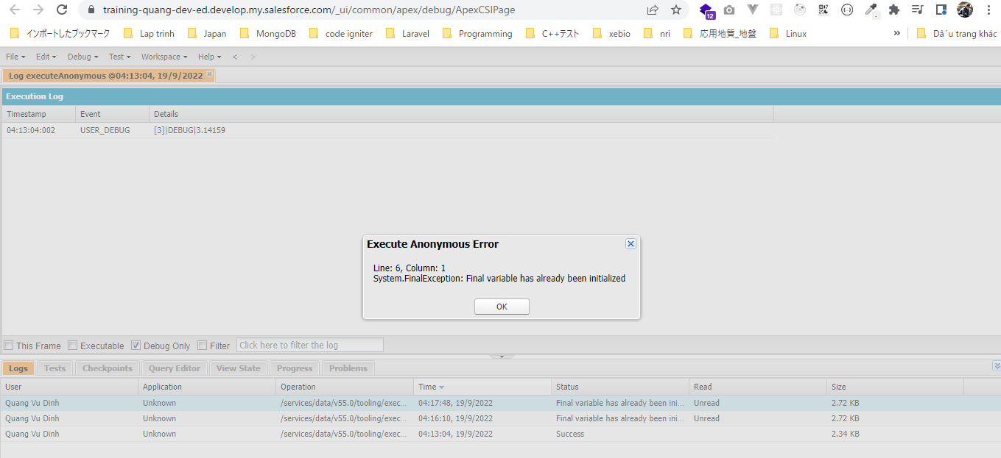
 | Đối với các giá trị hằng số sau khi khởi tạo giá trị cho nó thì ko được quyền update giá trị mới cho nó
 | Khi báo bằng từ khóa final

構成
 | salesforce
 |  | 2.Apex-Fundamentals
 |  |  | 1.hello-world.txt
 |  |  | 2.primitive-data-types.txt
 |  |  | 3.string-class-methods.txt
 |  |  | 4.string-escape-character.txt
 |  |  | 5.adding-comments.txt
 |  |  | 6.list-collection-datatype.txt
 |  |  | 7.set-collection-datatype.txt
 |  |  | 8.map-collection-datatype.txt
 |  |  | 9.variable-datatype-challenge-solution.txt
 |  |  | 10.constant-variable.txt | → | new

salesforce\2.Apex-Fundamentals\10.constant-variable.txt

 | // Declare Constant Variable
 | final Decimal PI = 3.14159;
 | System.debug(PI);

 | // Declare Constant Variable
 | final Decimal PI = 3.14159;
 | System.debug(PI);

 | // update variable value - NOT ALLOWED
 | PI = 2.14159;
 | System.debug(PI);

Operators
構成
 | salesforce
 |  | 2.Apex-Fundamentals
 |  |  | 1.hello-world.txt
 |  |  | 2.primitive-data-types.txt
 |  |  | 3.string-class-methods.txt
 |  |  | 4.string-escape-character.txt
 |  |  | 5.adding-comments.txt
 |  |  | 6.list-collection-datatype.txt
 |  |  | 7.set-collection-datatype.txt
 |  |  | 8.map-collection-datatype.txt
 |  |  | 9.variable-datatype-challenge-solution.txt
 |  |  | 10.constant-variable.txt
 |  |  | 11.operators.txt | → | new

 | // assignment operator
 | Integer x = 5;
 | System.debug('assignment operator - '+x);

 | // addition operator
 | x = x + 5;
 | System.debug('addition operator - '+x);

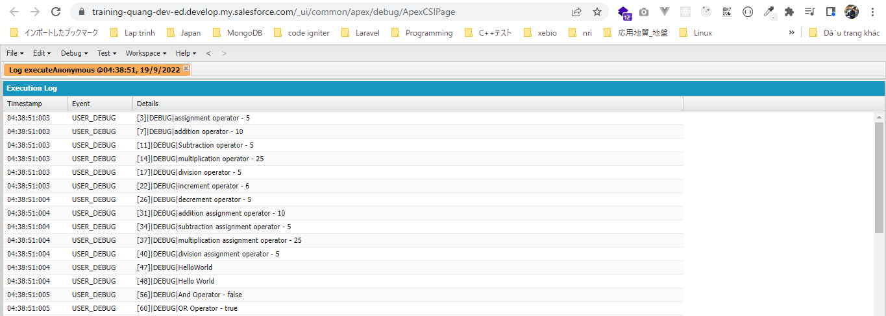
 | // Subtraction operator
 | x = x - 5;
 | System.debug('Subtraction operator - '+x);
 | // multiplication operator
 | x = x * 5;
 | System.debug('multiplication operator - '+x);
 | // division operator
 | x = x/5;
 | System.debug('division operator - '+x);

 | //x = x + 1;
 | //increment operator
 | x++;
 | System.debug('increment operator - '+x);

 | //decrement operator
 | x--;// x=x-1;
 | System.debug('decrement operator - '+x);

 | // addition assignment operator
 | //x = x + 5; addition operator
 | x += 5; // x = x+5;
 | System.debug('addition assignment operator - '+x);
 | // subtraction assignment operator
 | x -= 5; // x = x-5;
 | System.debug('subtraction assignment operator - '+x);
 | // multiplication assignment operator
 | x *= 5; // x = x*5;
 | System.debug('multiplication assignment operator - '+x);
 | // division assignment operator
 | x /= 5; // x = x/5;
 | System.debug('division assignment operator - '+x);

 | // using addition operator on strings
 | String hello = 'Hello';
 | String world = 'World';

 | System.debug(hello + world); //HelloWorld
 | System.debug(hello + ' ' + world); //Hello World

 | Boolean first = true;
 | Boolean second = false;
 | Boolean result;
 | //AND Operator
 | result = first && second;// both first and second is true, then final is true, else it is false
 | System.debug('And Operator - '+result);

 | //OR Operator
 | result = first || second;// both first and second is false, then final is false, else it is true
 | System.debug('OR Operator - '+result);

 | // Equality operator
 | result = (first == second); // if both expressions have the same value, then true, else false
 | System.debug('Equality Operator Boolean - '+result);
 | result = (5 == 5);
 | System.debug('Equality Operator Integer - '+result);
 | result = ('Hello' == 'World');
 | System.debug('Equality Operator String - '+result);

 | // Less than operator
 | result = (5 < 6);
 | System.debug('Less than operator - '+result);

 | // Greater than operator
 | result = (5 > 6);
 | System.debug('Greater than operator - '+result);

 | //less than or equal to operator
 | result = (5 <= 6);
 | System.debug('less than or equal to operator - '+result);
 | result = (6 <= 6);
 | System.debug('less than or equal to operator 2 - '+result);

 | //greater than or equal to operator
 | result = (5 >= 6);
 | System.debug('greater than or equal to operator - '+result);
 | result = (6 >= 6);
 | System.debug('greater than or equal to operator 2 - '+result);

 | // NOT operator
 | System.debug('Not operator before - '+ first);
 | first = !first;
 | System.debug('Not operator after - '+ first);

 | // Ternary operator
 | String greeting = '';
 | Integer hour = 10;
 | // if hour is less than 12, then greeting should be good morning
 | // else greeting should be good afternoon
 | greeting = (hour < 12) ? 'Good Morning' : 'Good Afternoon';
 | System.debug('Ternary operator 10 - '+ greeting);
 | hour = 13;
 | greeting = (hour < 12) ? 'Good Morning' : 'Good Afternoon';
 | System.debug('Ternary operator 13 - '+ greeting);

 | //Challenge
 | // if hour < 12 = Good morning
 | // if hour > 12 && hour < 5 = Good Afternoon
 | // else Good Evening

Challenge - Operators
 | Challenge - Operators
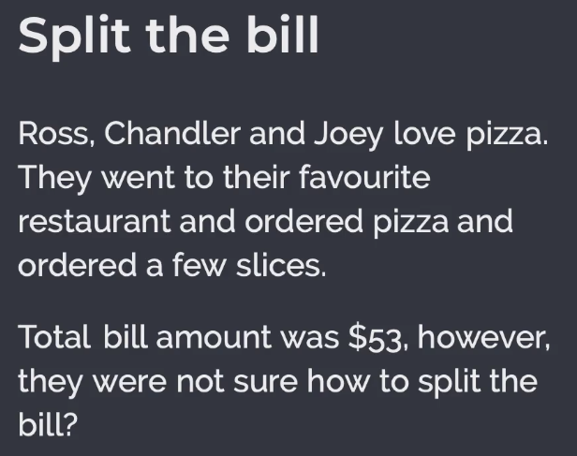

構成
 | salesforce
 |  | 2.Apex-Fundamentals
 |  |  | 1.hello-world.txt
 |  |  | 2.primitive-data-types.txt
 |  |  | 3.string-class-methods.txt
 |  |  | 4.string-escape-character.txt
 |  |  | 5.adding-comments.txt
 |  |  | 6.list-collection-datatype.txt
 |  |  | 7.set-collection-datatype.txt
 |  |  | 8.map-collection-datatype.txt
 |  |  | 9.variable-datatype-challenge-solution.txt
 |  |  | 10.constant-variable.txt
 |  |  | 11.operators.txt
 |  |  | 12.operator-challenge-solution.txt | → | new

salesforce\2.Apex-Fundamentals\12.operator-challenge-solution.txt
 | /*Pizza Rates:
 | 1 slice - $8/slice
 | 2-3 slice - $7/slice
 | >3 slice - $6/slice

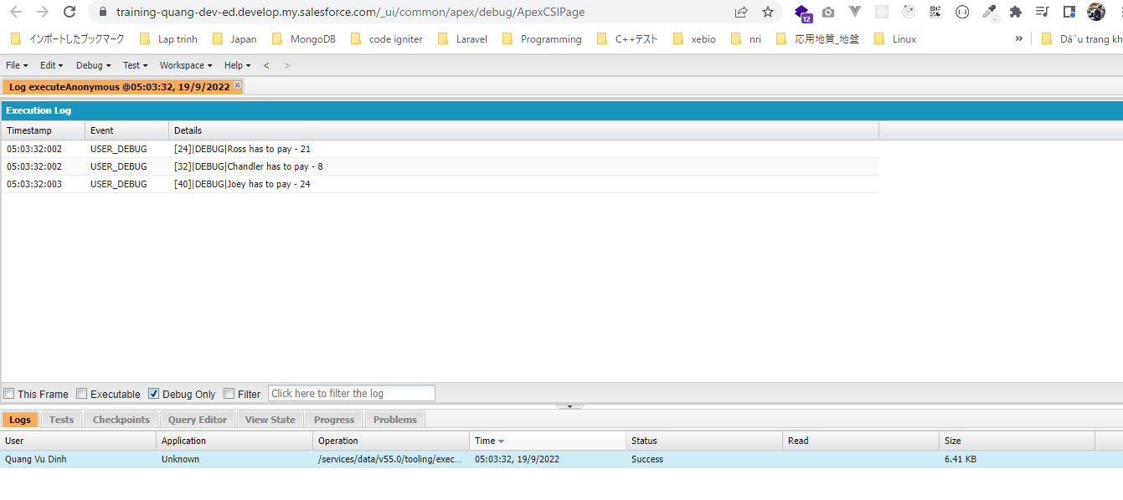
 | Ross ordered - 3 slices
 | Chandler ordered - 1 slice
 | Joey ordered - 4 slices
 | */

 | //Create rate card with constants
 | final Integer ONLY_ONE_SLICE = 8;
 | final Integer UPTO_THREE_SLICES = 7;
 | final Integer MORE_THAN_THREE_SLICES = 6;

 | Integer numberOfSlices = 0;

 | // Calculate Ross's amount
 | numberOfSlices = 3;
 | Integer rossHasToPay = numberOfSlices == 1 ? ONLY_ONE_SLICE*numberOfSlices :
 |  | (numberOfSlices <= 3 ? UPTO_THREE_SLICES*numberOfSlices :
 |  |  | MORE_THAN_THREE_SLICES*numberOfSlices);

 | System.debug('Ross has to pay - '+rossHasToPay);

 | // Calculate Chandler's amount
 | numberOfSlices = 1;
 | Integer chandlerHasToPay = numberOfSlices == 1 ? ONLY_ONE_SLICE*numberOfSlices :
 |  | (numberOfSlices <= 3 ? UPTO_THREE_SLICES*numberOfSlices :
 |  |  | MORE_THAN_THREE_SLICES*numberOfSlices);

 | System.debug('Chandler has to pay - '+chandlerHasToPay);

 | // Calculate Joey's amount
 | numberOfSlices = 4;
 | Integer joeyHasToPay = numberOfSlices == 1 ? ONLY_ONE_SLICE*numberOfSlices :
 |  | (numberOfSlices <= 3 ? UPTO_THREE_SLICES*numberOfSlices :
 |  |  | MORE_THAN_THREE_SLICES*numberOfSlices);

 | System.debug('Joey has to pay - '+joeyHasToPay);

Datatype Conversion
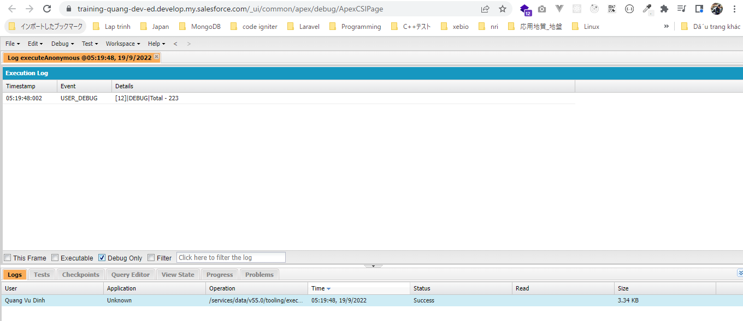
 | Có thể convert data type này sang data type khác

構成
 | salesforce
 |  | 2.Apex-Fundamentals
 |  |  | 1.hello-world.txt
 |  |  | 2.primitive-data-types.txt
 |  |  | 3.string-class-methods.txt
 |  |  | 4.string-escape-character.txt
 |  |  | 5.adding-comments.txt
 |  |  | 6.list-collection-datatype.txt
 |  |  | 7.set-collection-datatype.txt
 |  |  | 8.map-collection-datatype.txt
 |  |  | 9.variable-datatype-challenge-solution.txt
 |  |  | 10.constant-variable.txt
 |  |  | 11.operators.txt
 |  |  | 12.operator-challenge-solution.txt
 |  |  | 13.datatype-conversion.txt |  | → | new

salesforce\2.Apex-Fundamentals\13.datatype-conversion.txt
 | // Storing student marks as string values
 | String physicsMarks = '72';
 | String chemistryMarks = '64';
 | String mathMarks = '87';

 | String total = String.valueOf(
 | Integer.valueOf(physicsMarks) + |  |  | → | Để tính toán số học nên phải dùng Integer.valueOf() để chuyển string sang số. Sau khi tính tổng xong dùng String.valueOf() để
 | Integer.valueOf(chemistryMarks) + |  |  |  | convert ngược sang kiểu chuỗi
 | Integer.valueOf(mathMarks)
 | );

 | System.debug('Total - '+total);

